voorblad
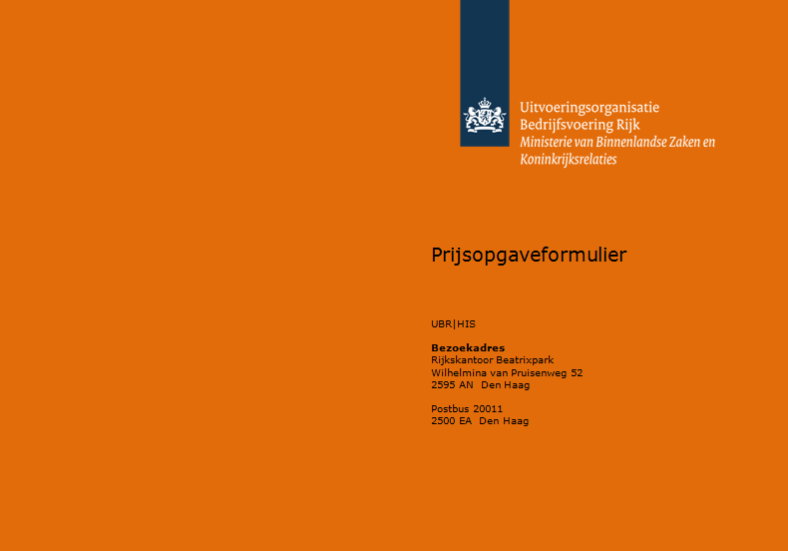

Bijlage 3 - Prijsopgaveformulier

Behorende bij
Nationale aanbesteding
Opleiding hoger veiligheidskundige en arbeidshygiënist

voor het

Ministerie van Sociale Zaken en Werkgelegenheid

Datum | 2019-07-09
Kenmerk | 201,850,030,040,012
Versie | 1.0

1. Gegevens Inschrijver
Naam Inschrijver: <naam inschrijvende organisatie>
2. Prijsopgave
Om op een objectieve wijze te beoordelen vragen wij u dit formulier volledig in te vullen.
Als deze Bijlage ontbreekt bij uw Inschrijving of bij een onvolledige danwel onjuiste invulling van deze bijlage is uw Inschrijving ongeldig en sluiten we u uit van verdere deelname aan de Aanbesteding.

opmerking:
Om op een objectieve wijze tekunnen beoordelen vragen wij u dit formulier volledig in te vullen. Als deze bijlage ontbreekt bij uw Inschrijving of bij een onvolledige danwel onjuiste invulling van deze bijlage is uw Inschrijving ongeldig. Wij sluiten u dan uit van verdere deelname aan de Aanbesteding.
Alle door u te vermelden bedragen zijn exclusief BTW.
U dient als Inschrijver alleen de geel gemarkeerde velden aan te vullen met de gevraagde gegevens.

Gegevens Inschrijver
Naam inschrijvende organisatie:
Naam rechtsgeldig ondertekenaar:
Functie:
Plaats en datum:
Handtekening:

